Laufbahnberattung-Jg9
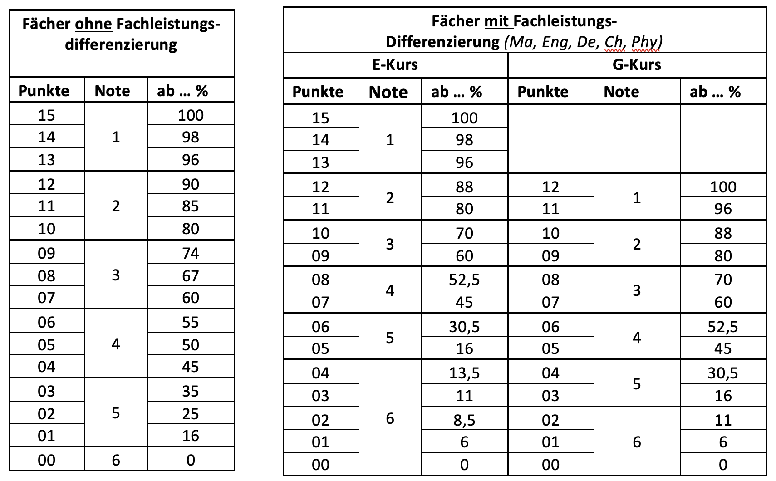
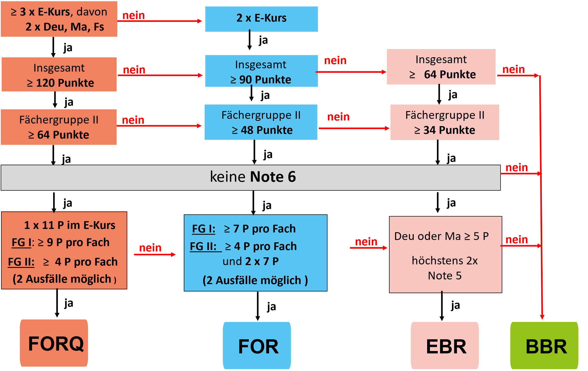
Laufbahnberatung in Jahrgang 9 am Schulzentrum am Stern, Potsdam
Name
Lerngruppe
Bitte die hell hinterlegten Felder ausfüllen. |  |  |  |  | Übergreifende Anforderungen (für alle Abschlüsse gleich). |  |  |  | FOR | Q | Q | Q | Prz | Pkt | Note | Prz | Pkt | Note | Prz | Pkt | Note
Fächergruppe 1 | EG | Punkte | Note |  | Keine Note 6 | Ja |  | 0 | "4&7" | "4&9" | E11 | "-1" | E | E | E | G | G | G | EG | EG | EG
Deutsch | G | 5 | 4 |  | Maximal zweimal Note 5: | Ja |  | 0 | 0 | 0 | 0 | 0 | 0.000 | 0 | 6 | 0.000 | 0 | 6 | 0.00 | 0 | 6
Englisch | G | 5 | 4 |  | In Deutsch oder Mathematik mindestens 5 Punkte: | Ja |  | 0 | 0 | 0 | 0 | 0
Mathematik | G | 5 | 4 |  |  |  |  |  | 0 | 0 | 0 | 0 | 0.060 | 1 | 6 | 0.060 | 1 | 6 | 0.16 | 1 | 5
Chemie | G | 5 | 4 |  | Anforderungen an den EBR erfüllt? | JA :) | 0 Baustellen | 0 | 0 | 0 | 0 | 0
Physik | G | 5 | 4 |  | Mindestens 64 Punkte in allen Fächern: | Ja |  | 0 | 0 | 0 | 0 | 0 | 0.085 | 2 | 6 | 0.110 | 2 | 6 | 0.25 | 2 | 5
Wahlpflicht ab Jg. 7 |  | 5 | 4 |  | Mindestens 34 Punkte in Fächergruppe 2: | Ja |  | 0 | 0 | 0 | 0 | 0
Hinweis: In Halbjahr 9 gibt es noch Fächer ohne Note, daher: Musiknote gleich Kunstnote setzen, bei Nawi-Fächern analog vorgehen. |  |  |  |  |  |  |  |  |  |  |  |  | 0.110 | 3 | 6 | 0.160 | 3 | 5 | 0.35 | 3 | 5
Fächergruppe 2 |  | Punkte | Note |  | Anforderungen an den FOR erfüllt? | Nein | 4 Baustellen | 4 | E |  |  |  | 0.135 | 4 | 6 | 0.305 | 4 | 5 | 0.45 | 4 | 4
Biologie |  | 5 | 4 | 0 | Mindestens zwei E-Kurse: | nein |  | 1 | G |  |  |  | 0.160 | 5 | 5 | 0.450 | 5 | 4 | 0.50 | 5 | 4
WAT |  | 5 | 4 |  | Mindestens 90 Punkte in allen Fächern: | Nein | Es fehlen 20 Punkte | 1 |  |  |  |  | 0.305 | 6 | 5 | 0.525 | 6 | 4 | 0.55 | 6 | 4
Schwerpunkt/Spanisch (WP2) |  | 5 | 4 |  | Mindestens 48 Punkte in Fächergruppe 2: | Nein | Es fehlen 8 Punkte | 1 |  |  |  |  | 0.450 | 7 | 4 | 0.600 | 7 | 3 | 0.60 | 7 | 3
Gewi |  | 5 | 4 | 6 | Mindestens 7 Punkte in Fächern der FG 1: | Nein | 6mal Ausfall |  |  |  |  |  | 0.525 | 8 | 4 | 0.700 | 8 | 3 | 0.67 | 8 | 3
LER |  | 5 | 4 | 0 | Mind. je 4 Punkte, wenn unter 7 Punkte in FG1: | Ja |  |  |  |  |  |  | 0.600 | 9 | 3 | 0.800 | 9 | 2 | 0.74 | 9 | 3
Musik |  | 5 | 4 | 0 | Mindestens 4 Punkte in Fächern der FG 2. | Ja |  |  |  |  |  |  | 0.700 | 10 | 3 | 0.880 | 10 | 2 | 0.80 | 10 | 2
Kunst |  | 5 | 4 | 2 | Mindestens 2mal 7 Punkte in Fächern der FG 2: | Nein | 2mal Ausfall |  |  |  |  |  | 0.800 | 11 | 2 | 0.960 | 11 | 1 | 0.85 | 11 | 2
Sport |  | 5 | 4 | 8 | Maximal zwei Ausfälle: | Nein | 8mal Ausfall gesamt | 1 |  |  |  |  | 0.880 | 12 | 2 | 1.000 | 12 | 1 | 0.90 | 12 | 2
 |  |  |  |  |  |  |  |  |  |  |  |  | 0.960 | 13 | 1 |  |  |  | 0.96 | 13 | 1
Punktzahl alle Fächer: |  | 70 |  |  | Alle Anforderungen an den FORQ erfüllt: | Nein | 4 Baustellen | 4 |  |  |  |  | 0.980 | 14 | 1 |  |  |  | 0.98 | 14 | 1
Punktzahl Fächergruppe 2: |  | 40 |  |  | Mindestens drei E-Kurse (zwei aus Ma, De, En): | Nein |  | 1 |  |  |  |  | 1.000 | 15 | 1 |  |  |  | 1.00 | 15 | 1
 |  |  |  |  | Mindestens 120 Punkte in allen Fächern: | Nein | Es fehlen 50 Punkte | 1
Angestrebter Abschluss: |  |  |  |  | Mindestens 64 Punkte in Fächergruppe 2: | Nein | Es fehlen 24 Punkte | 1
Hinweise stehen rechts neben den Anforderungen. |  |  |  | 6 | Mindestens 9 Punkte in Fächern der FG 1: | Nein | 6mal Ausfall
 |  |  |  | 1 | Mindestens einmal 11 Punkte in einem E-Kurs: | Nein | 1mal Ausfall
Kurswechsel |  |  |  | 0 | Mind. je 4 Punkte, wenn unter 9 Punkte in FG1: | Ja
 |  |  |  | 0 | Mindestens 4 Punkte in Fächer der FG 2: | Ja
 |  |  |  | 0 | Alle E <11: einmal E < 9 als kein Ausfall berücksichtigt: | n.r.
 |  |  |  | 7 | Insgesamt maximal zwei Ausfälle: | Nein | 7mal Ausfall gesamt | 1
Zielvereinbarungen:

Unterschrift Schüler/in: |  |  | Unterschrift Erziehungsberechtigte/r: |  |  | Unterschrift LGL:
 |  |  |  |  |  | Datum:

